Ejercicio 2
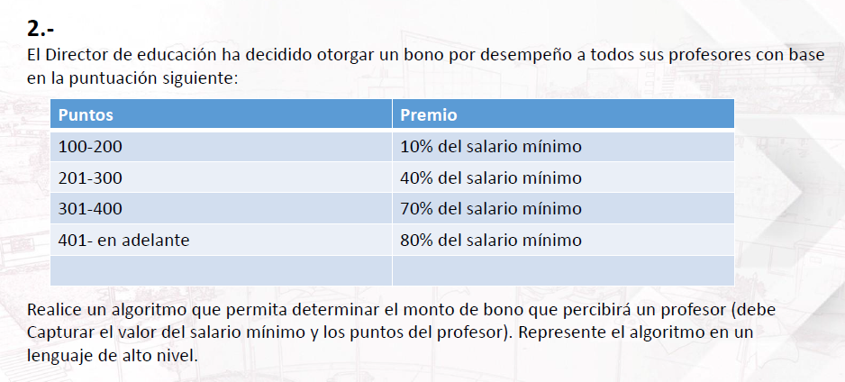

Puntos | Premio | Bono
100-200 | 10% del salario mínimo
201-300 | 40% del slario mínimo
301-400 | 70% del slario mínimo
401-en adelante | 80% del slario mínimo

